SISTEMA_CLIMATIZACIONAA
 | REPORTE FOTOGRÁFICO - Sistema de Climatización A/A
Nombre de la Estacion: | JICAMARCA
Nombre de Localidad: | SAN ANTONIO
Fecha: | 21/05/2026 - 21/05/2026
Direccion: | CENTRO POBLADO JICAMARCA
ID site: | LI5200
CRQ: | CRQ000000070618
Sticker Año mantenimiento |  |  | Letrero de Localidad beneficiaria o GPS
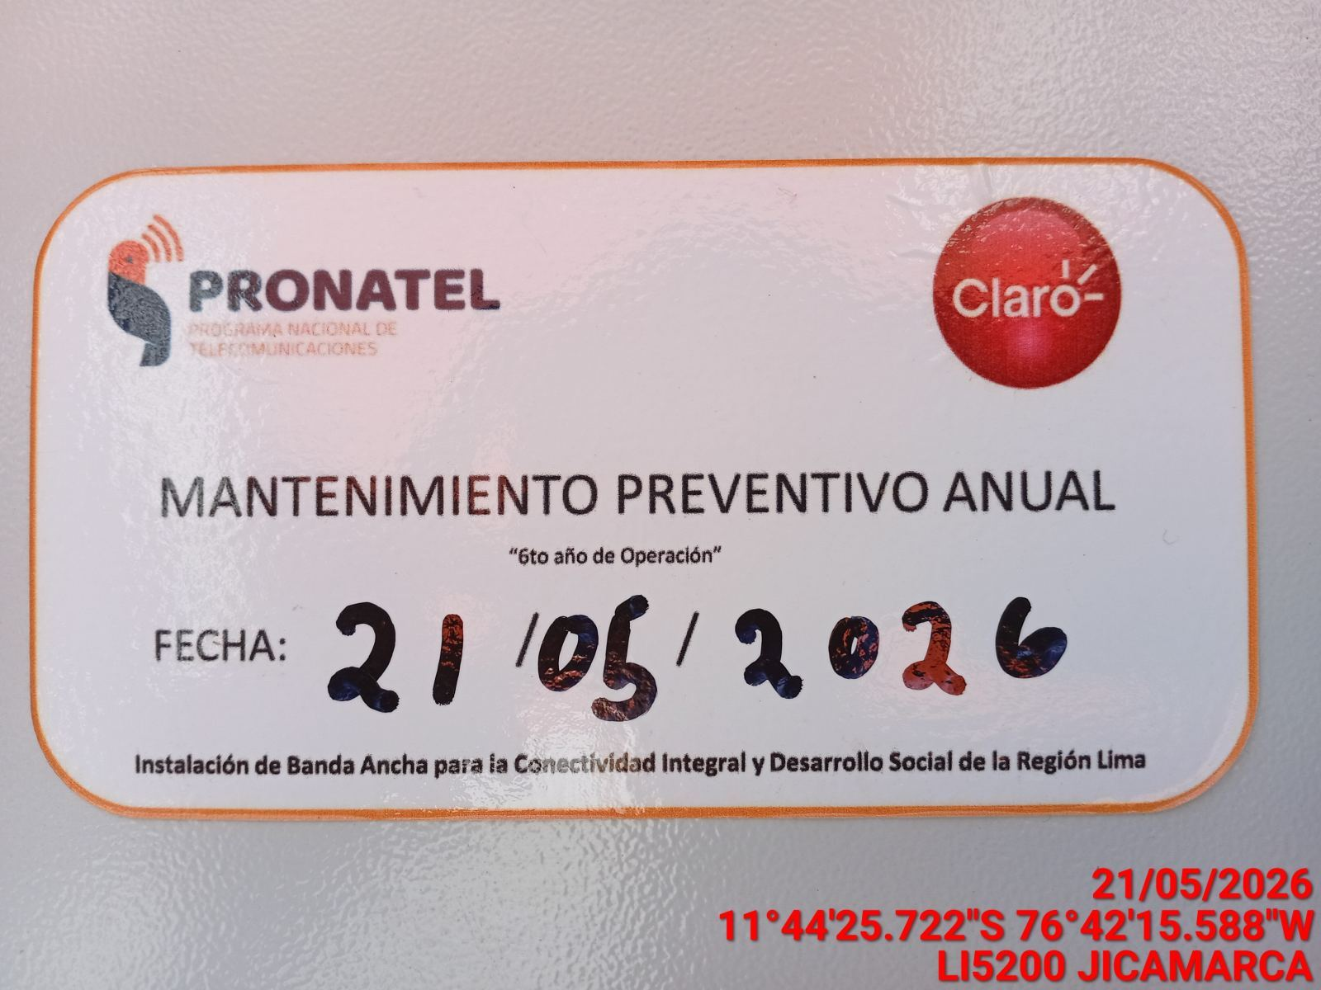 |  |  | 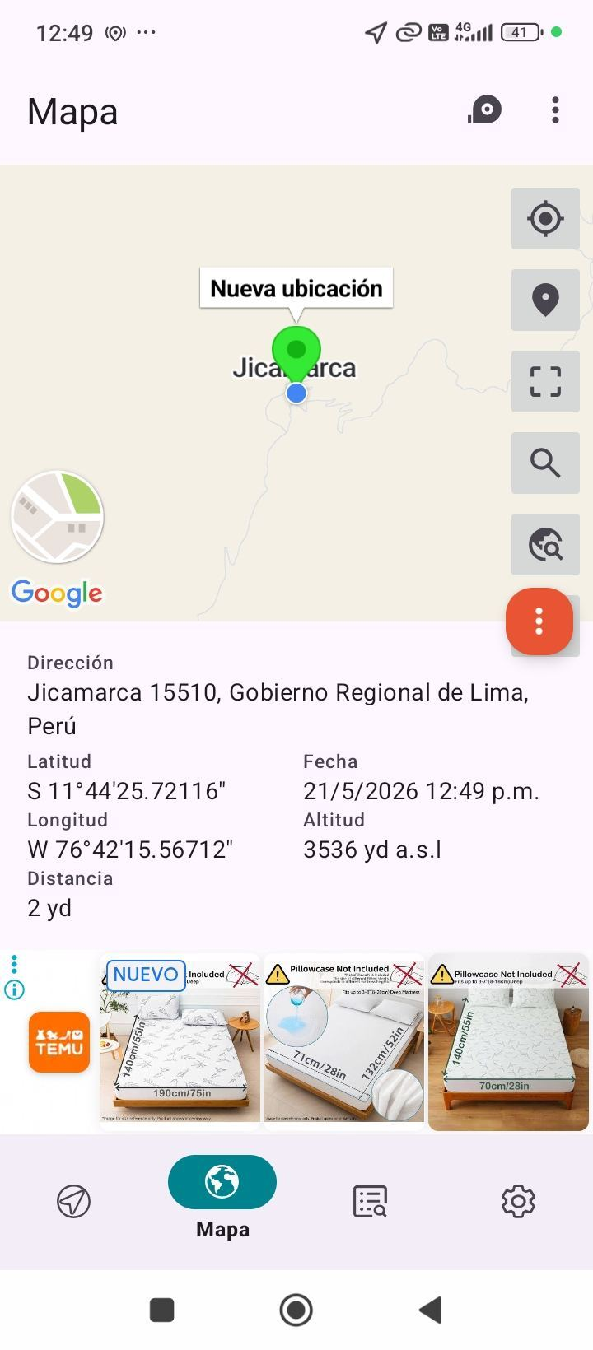

VERIFICACION DE PARAMETROS DE OPERACION: TEMPERATURA [°C]
ANTES |  | DURANTE |  | DESPUES
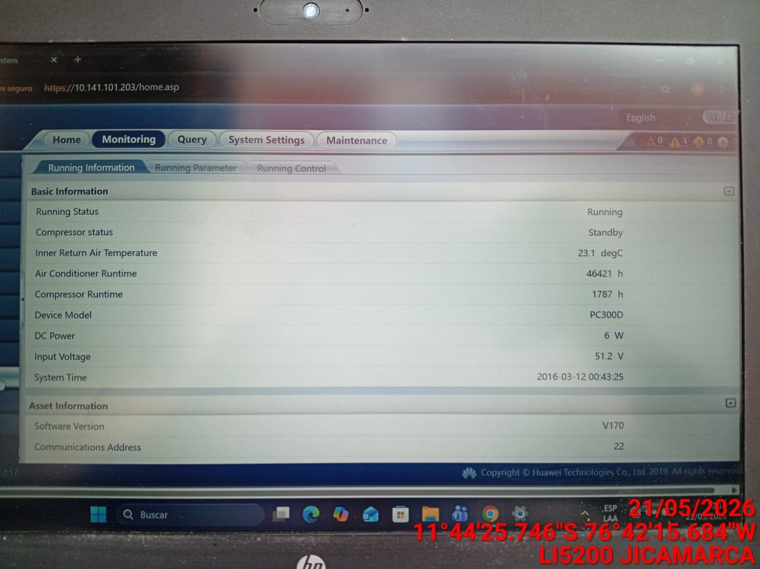 |  | 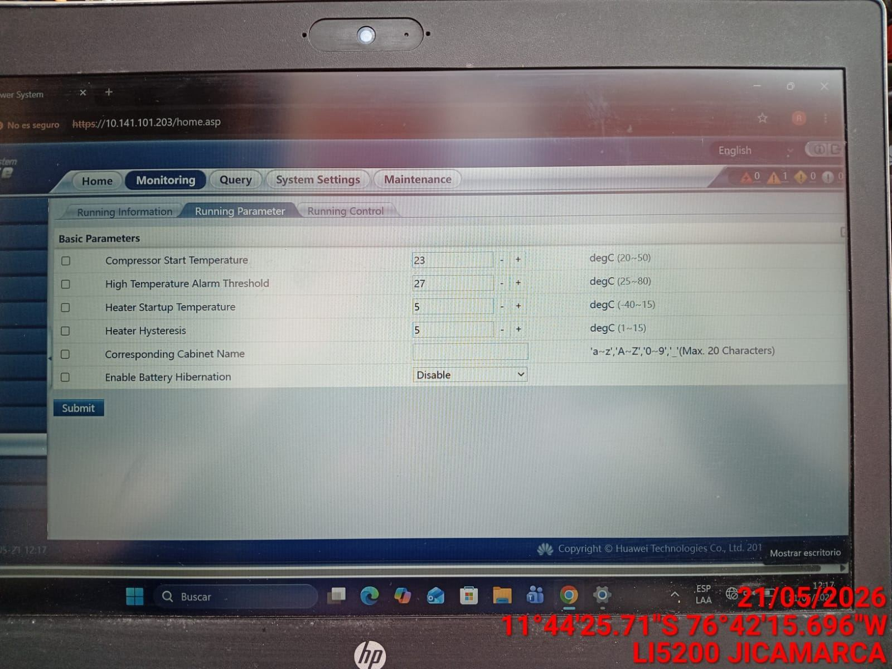 |  | 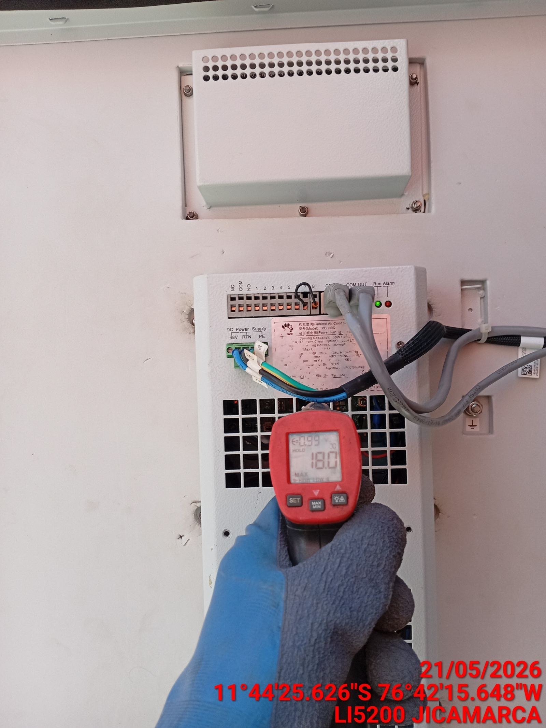

LIMPIEZA DE MOTOR DEL CONDENSADOR
ANTES |  | DURANTE |  | DESPUES
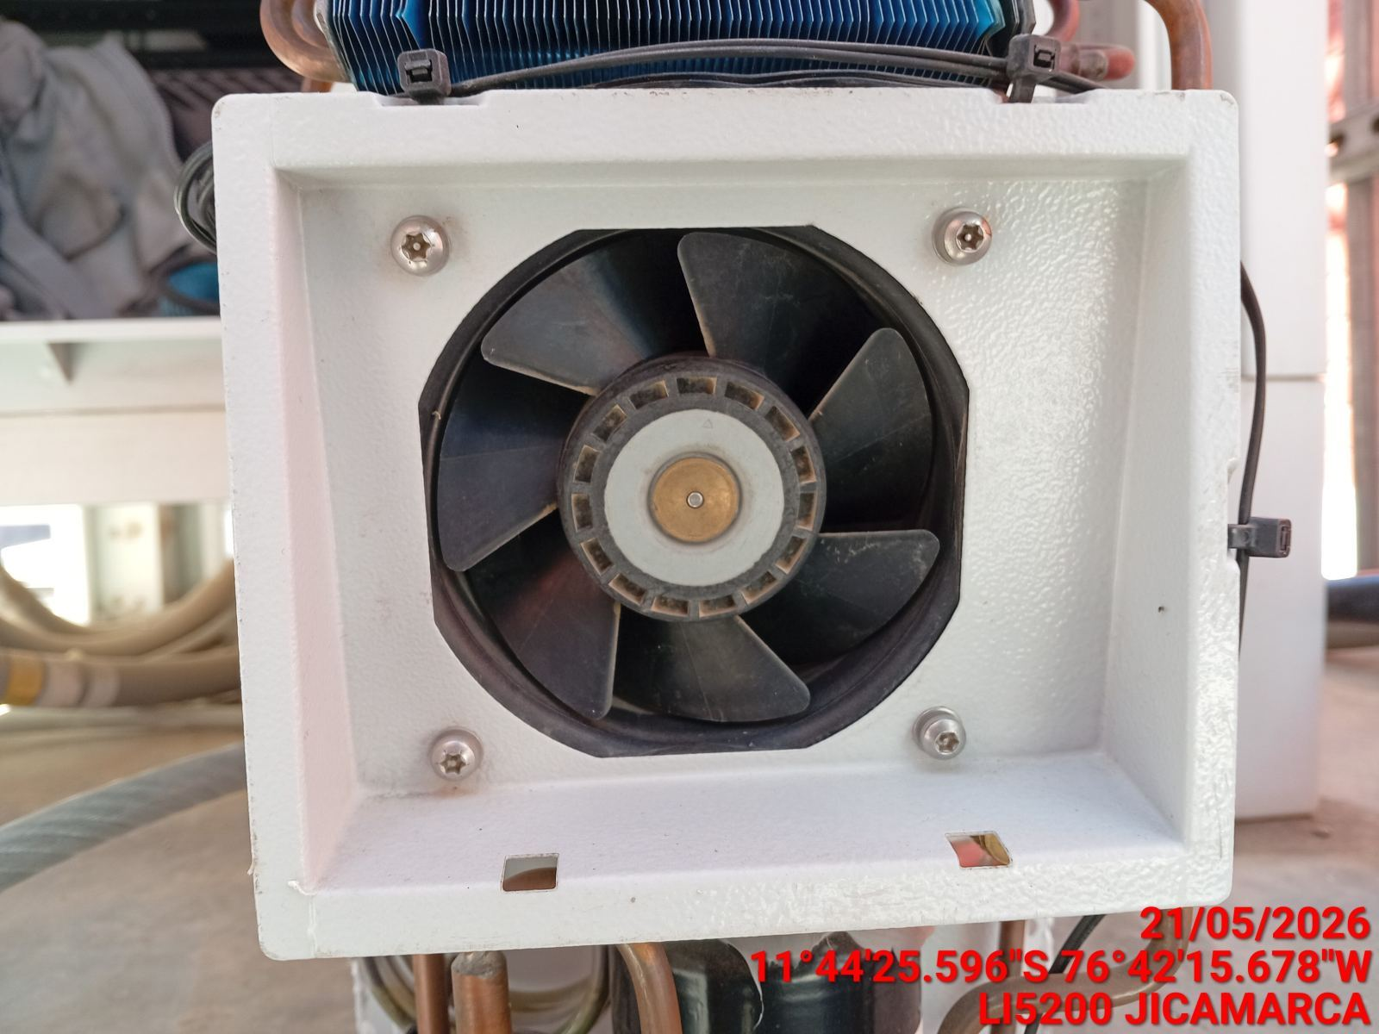 |  | 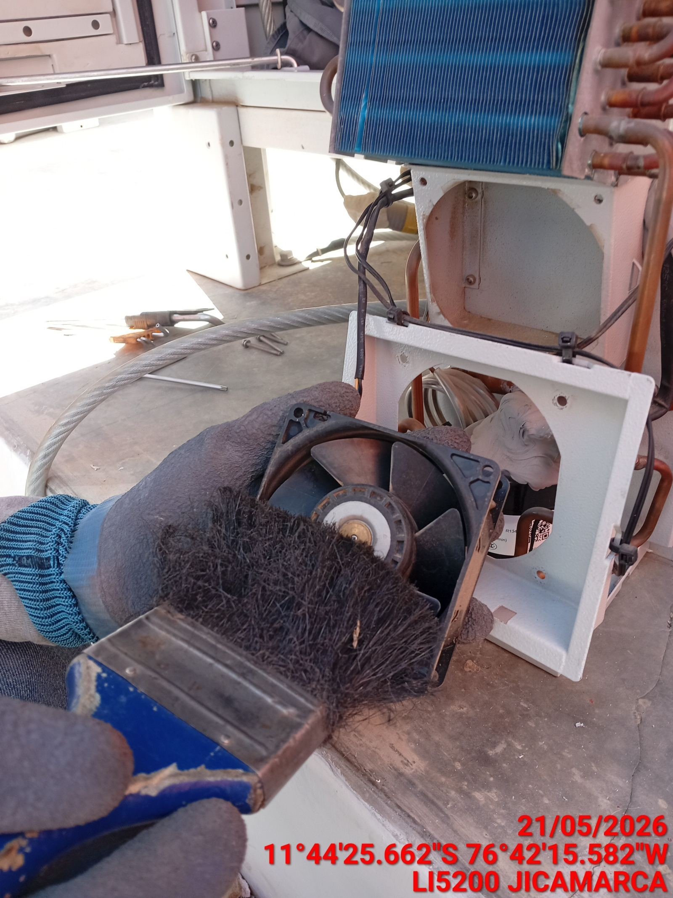 |  | 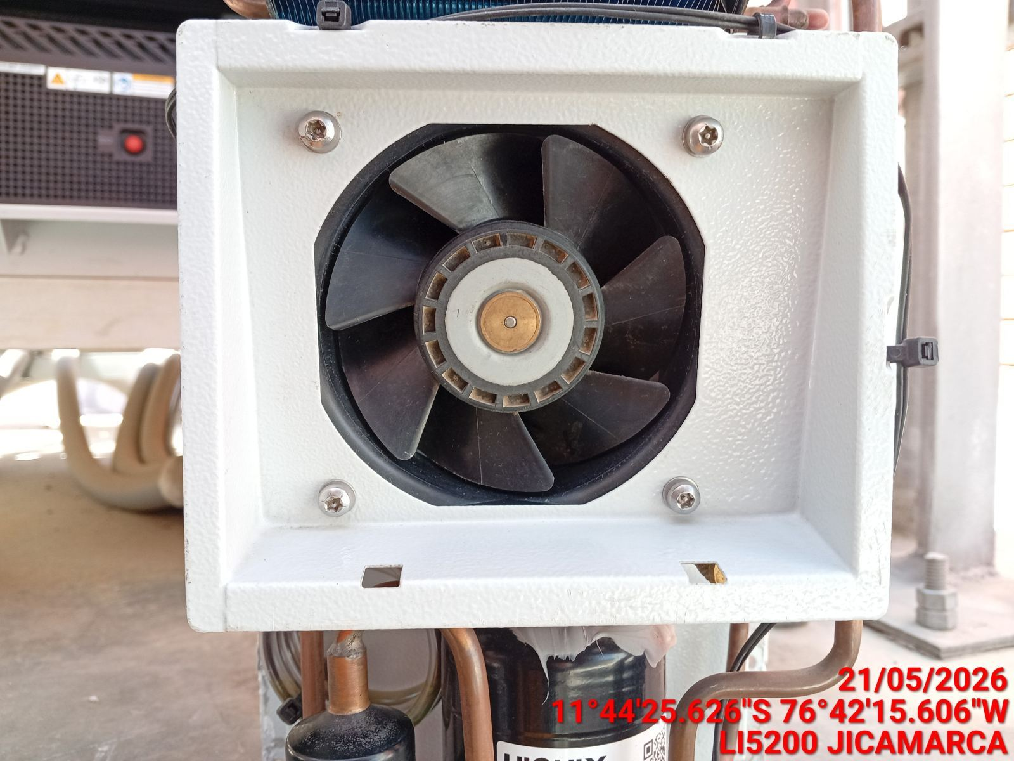

LIMPIEZA DE SERPENTIN DEL CONDENSADOR
ANTES |  | DURANTE |  | DESPUES
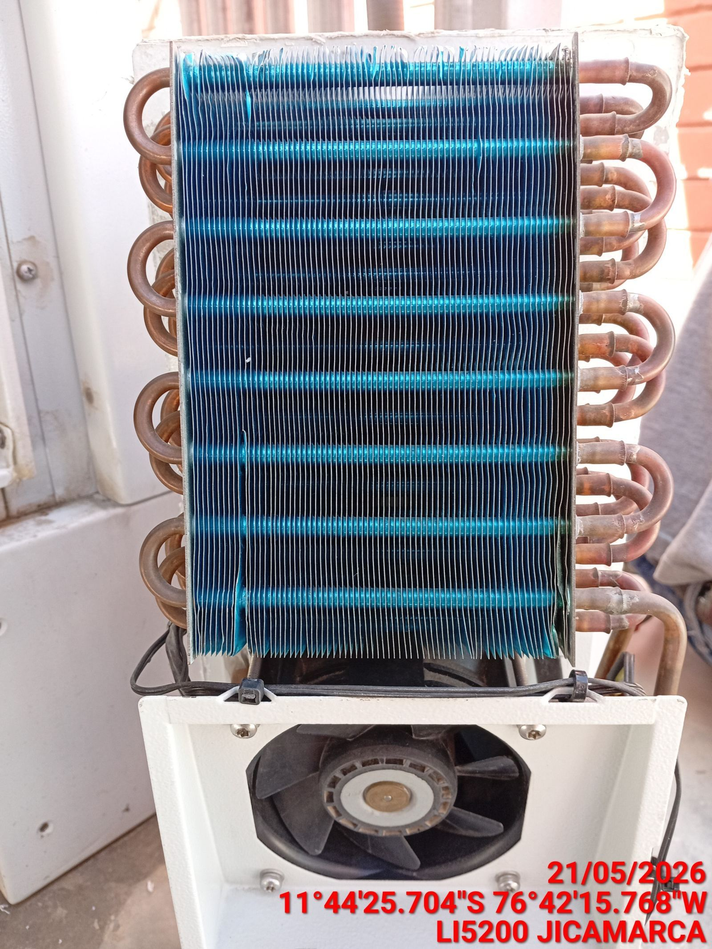 |  | 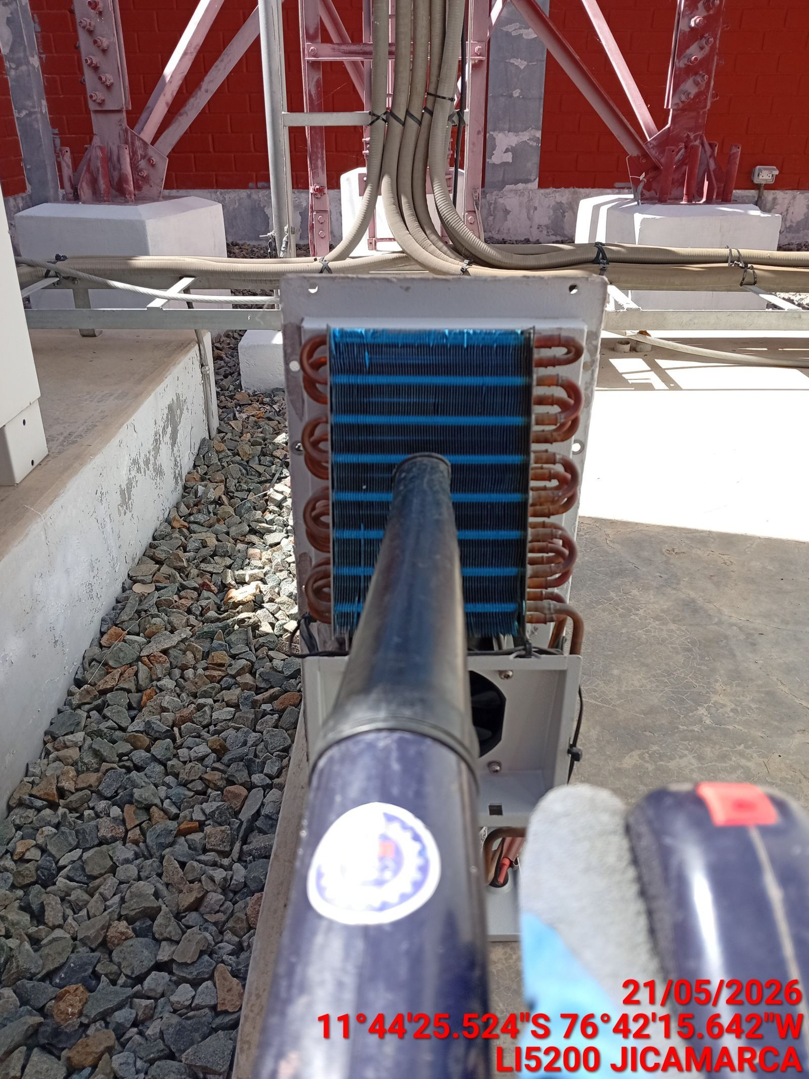 |  | 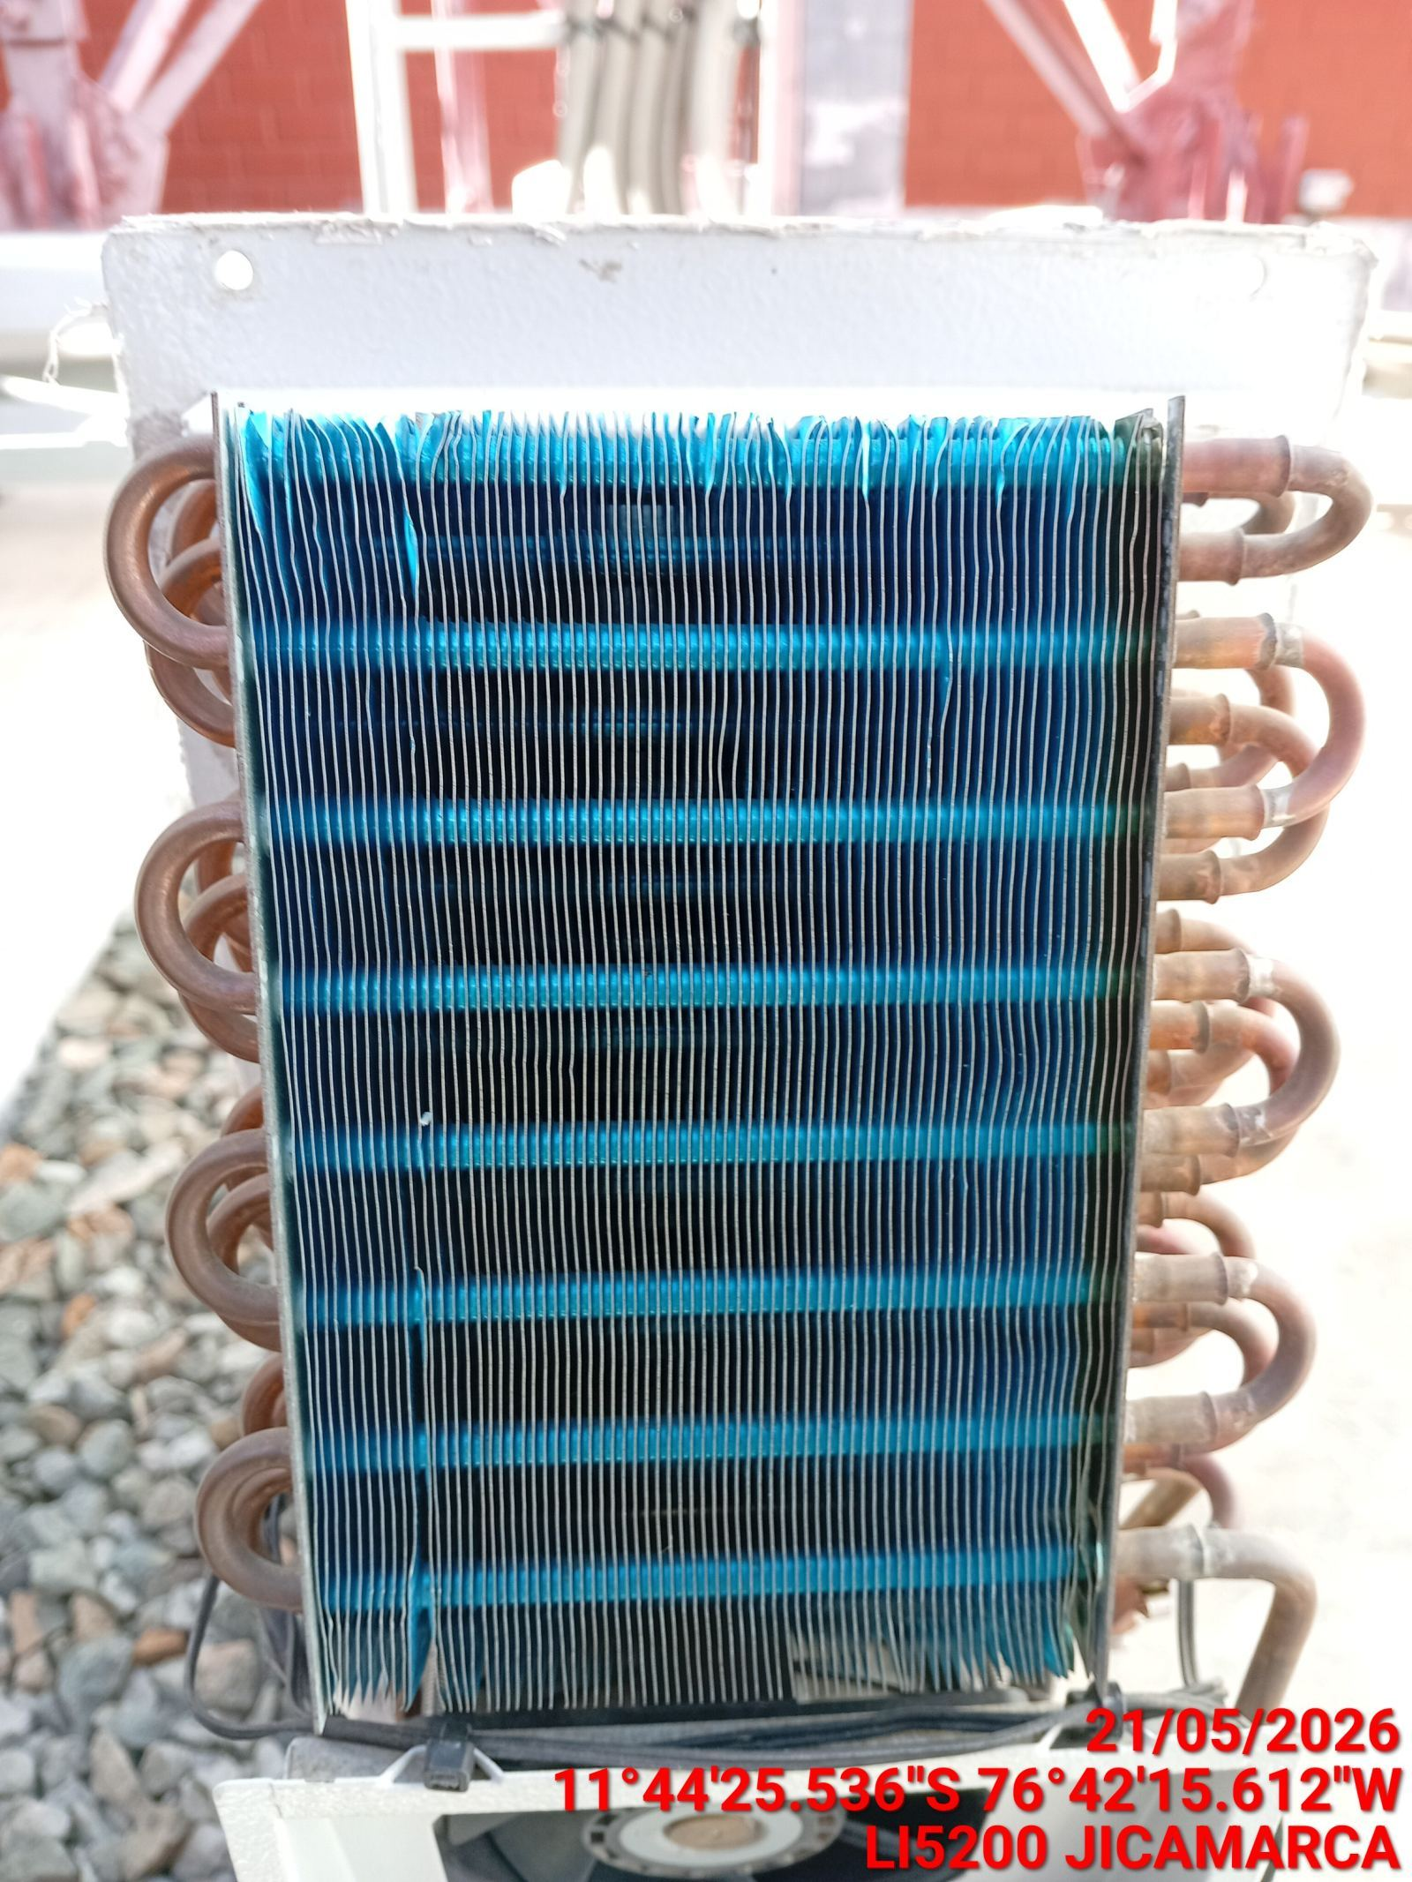

REVISION DE TARJETAS DE CONTROL
ANTES |  | DURANTE |  | DESPUES
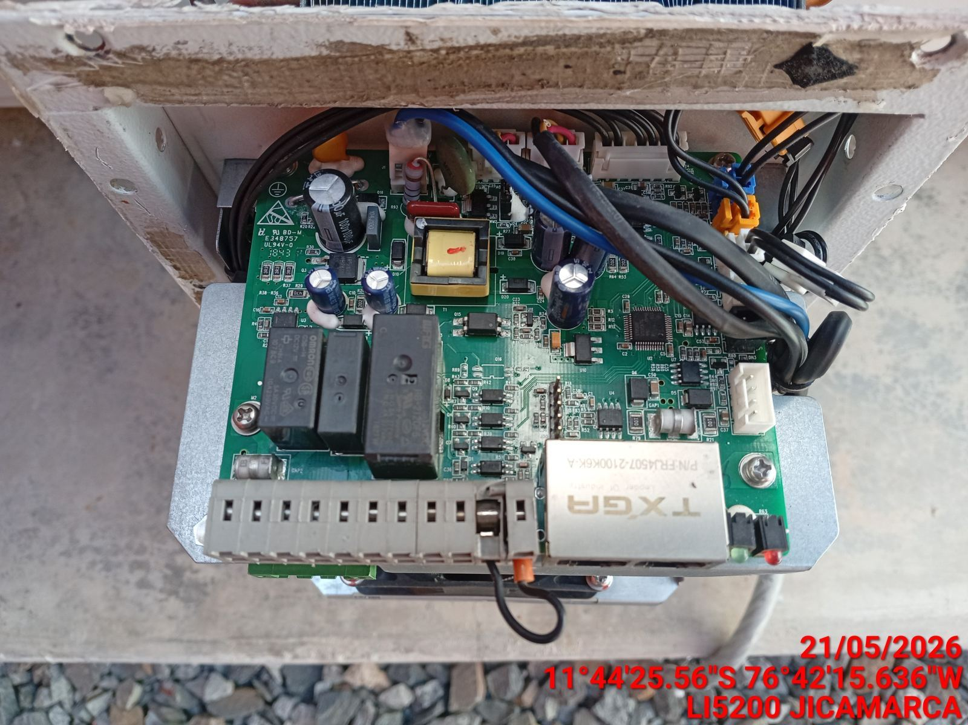 |  | 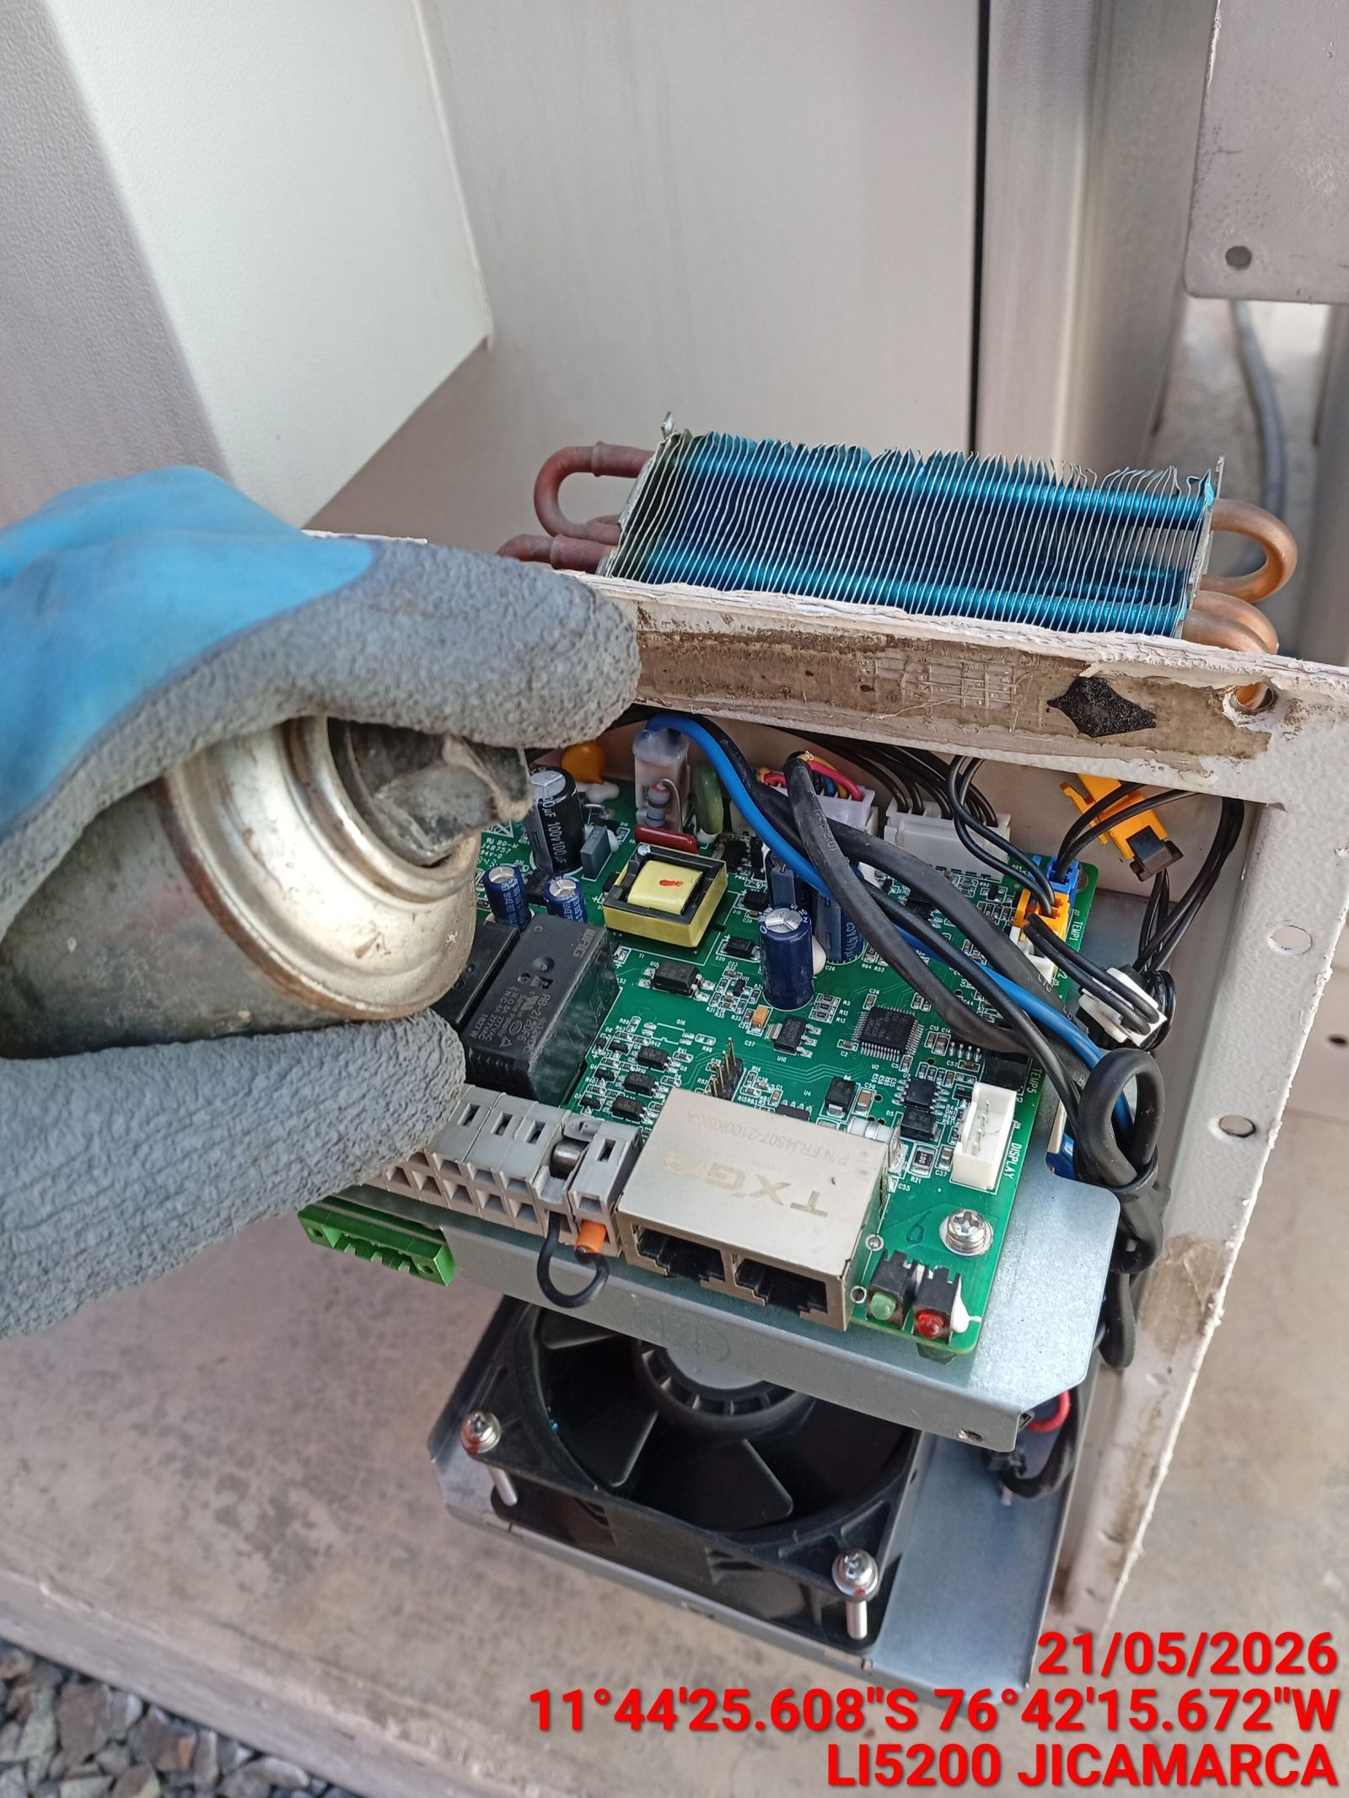 |  | 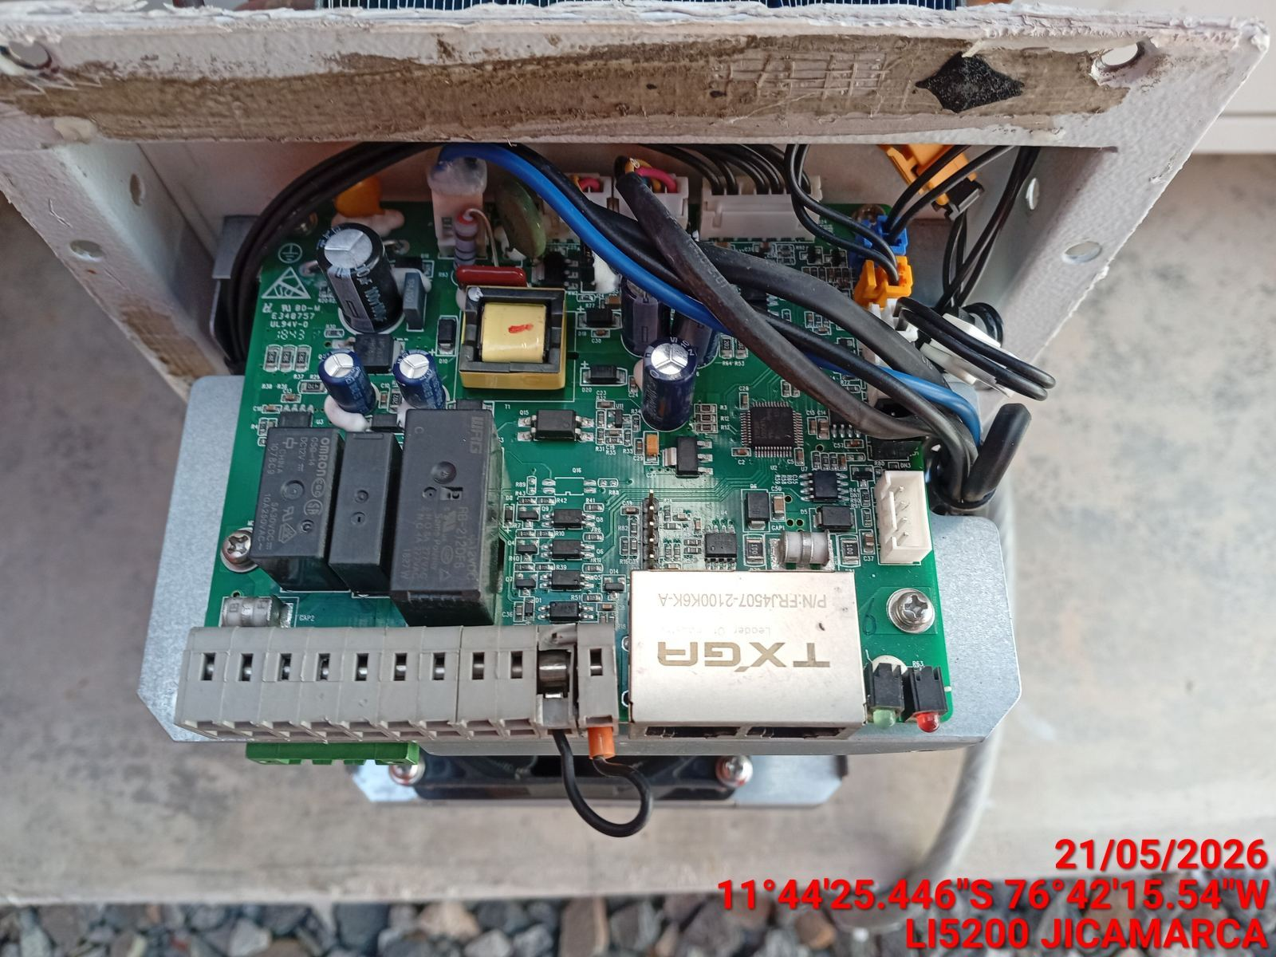

REVISION DE COMPRESOR Y RESISTENCIA ELECTRICA
ANTES |  | DURANTE |  | DESPUES
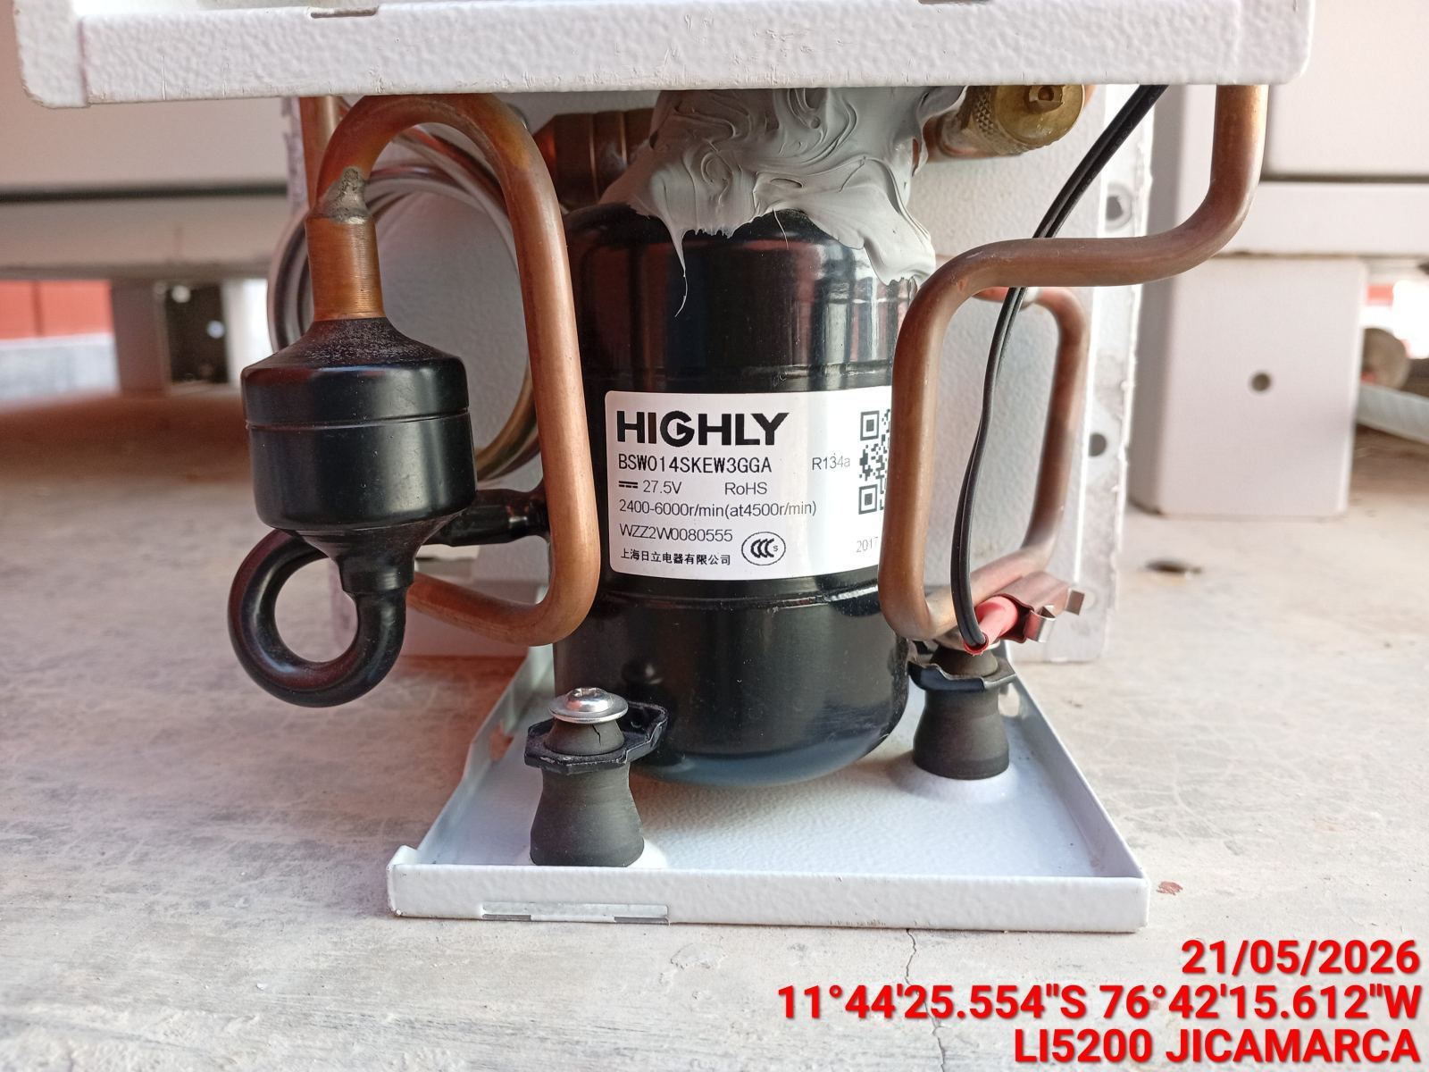 |  | 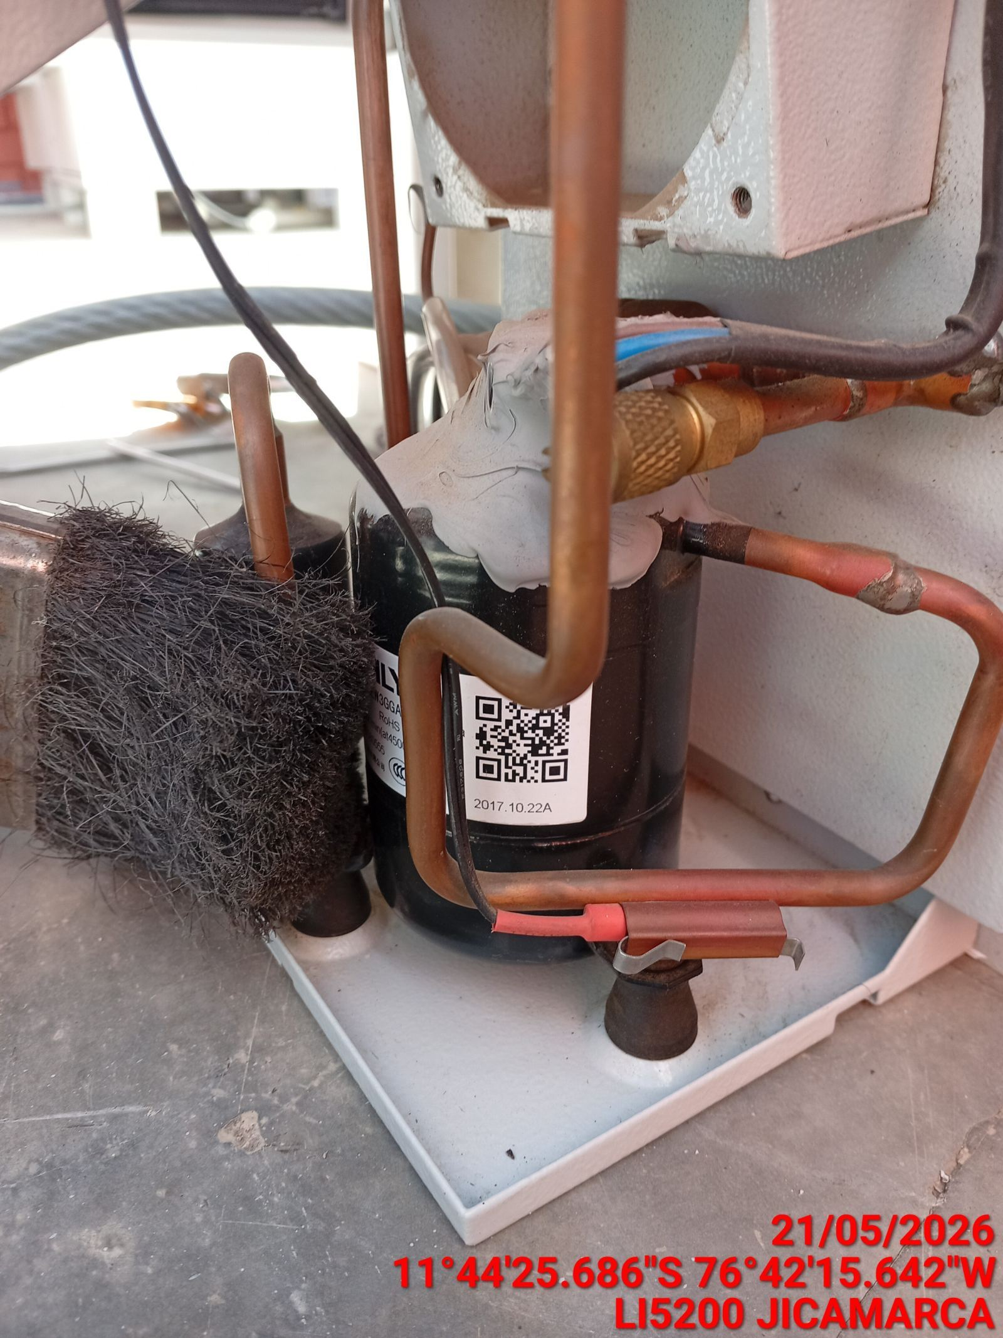 |  | 